FACTOR DE CORRECIÓN
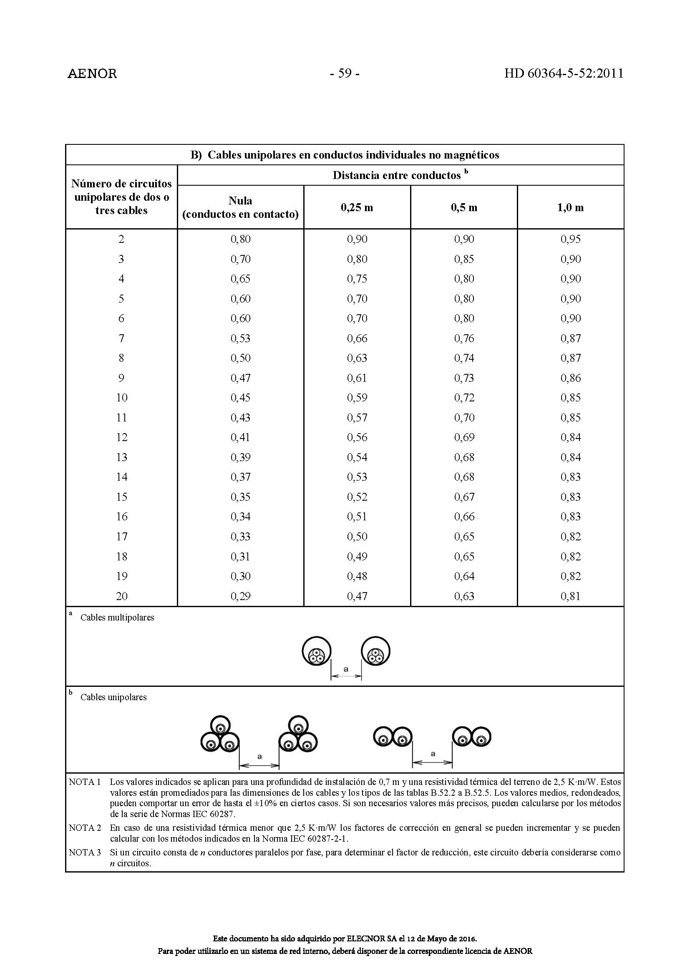
Circuito de CC |  | fc |  | Circuito CA | fc |  | Circuito AGRUPACIÓN | fc

Temperatura |  | 0.9 |  | Temperatura | 0.9 |  | Temperatura | 0

Disposición |  | 1 | CAMBIAR CUANDO SEA SUBTERRÁNEO | Disposición | 1 | CAMBIAR CUANDO SEA SUBTERRÁNEO | Disposición | 0 | CAMBIAR CUANDO SEA SUBTERRÁNEO
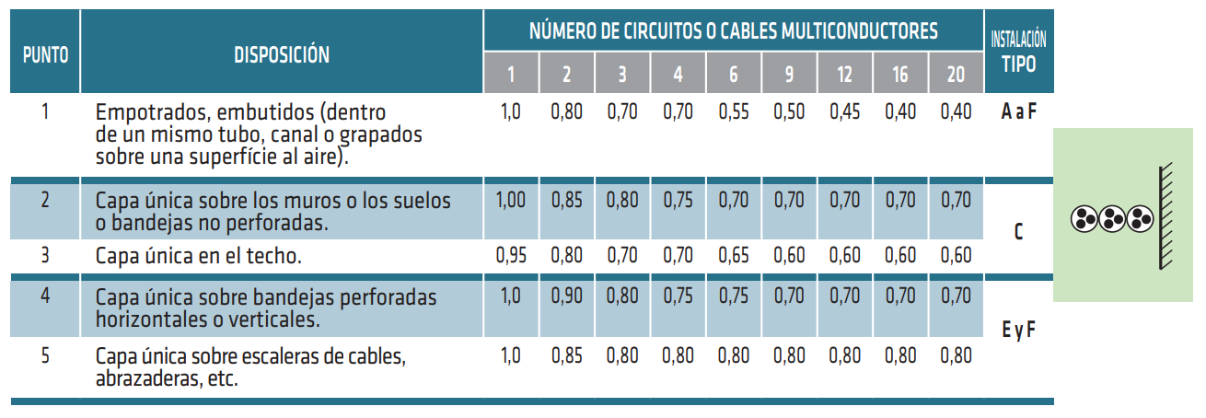

Capas de circuito |  | 1 |  |  | 0.9 |  |  | 0

 |  | 0.9

 | FACTORES DE CORRECCIÓN PARA CABLEADO ENTERRADO D1 Y D2 SEGÚN LA TABLA B.52.1

INTENSIDADES
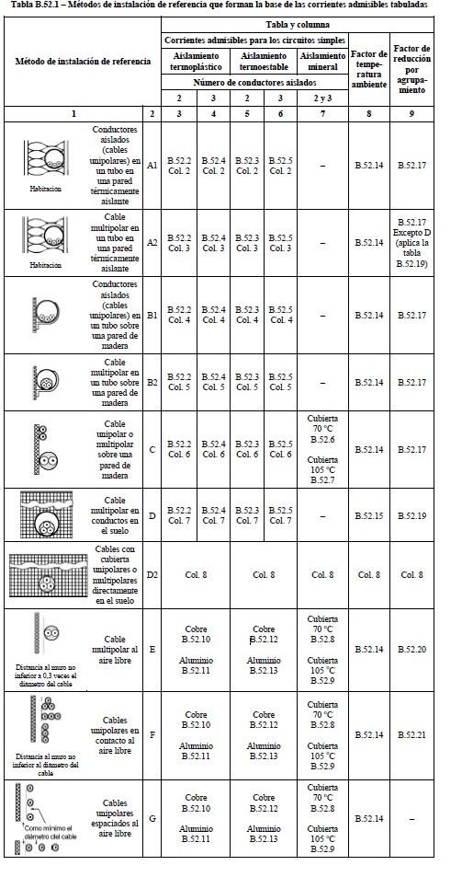
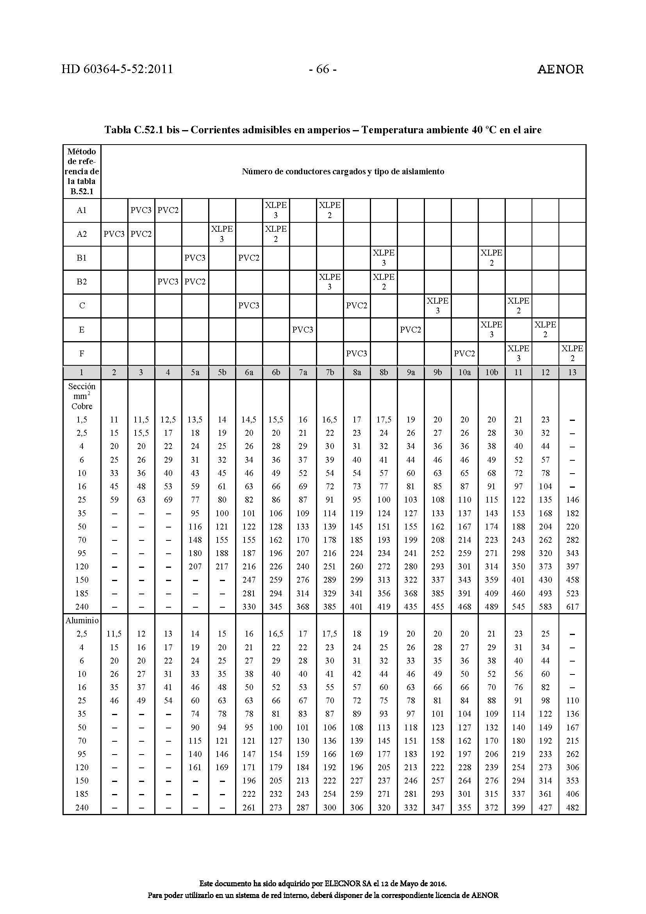
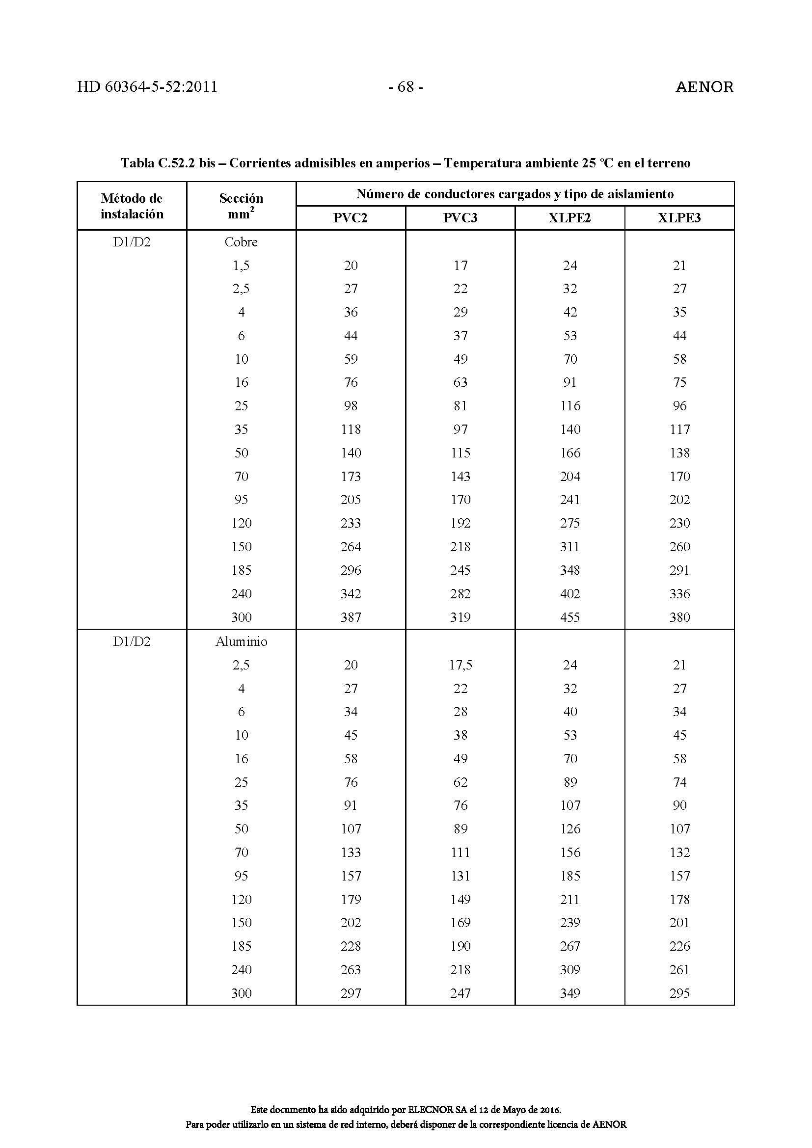
DISPOSICIONES DE CABLEADO | INTENSIDADES ADMISIBLES EN FUNCIÓN DE LA DISPOSICIÓN DEL CABLEADO SEGÚN TABLA B.52.1

 | CASOS MONTAJE NO SUBTERRÁNEO A 40ºC | CONDUCTORES ENTERRADOS A 25ºC TEMPERATURA DEL TERRENO

